Sheet2 (2)
珠海市中西医结合医院
后勤亚克力标识报价单
序号 | 名 称 | 尺寸、材料 | 单位 | 数量 | 单价 | 总价
1 | 亚克力标识：外科楼4F 1#强电井 | 21CM*14CM 3厘亚克力UV镜像+亚克力盒子 | 块 | 200 |  | 0.00
2 | 标识：有限空间 | 200CM*100CM 不锈钢/铝板 反光膜喷绘 | 块 | 1 |  | 0.00

合 计 |  |  |  |  |  | -
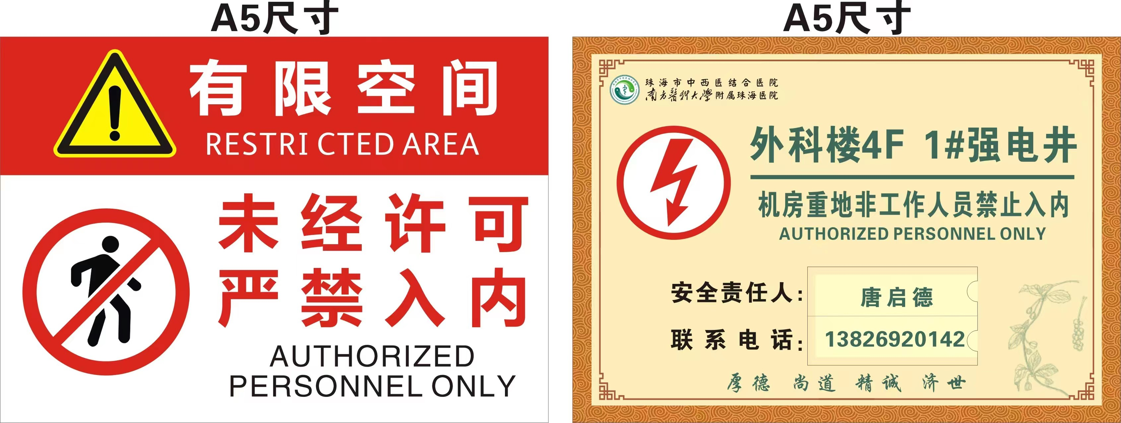

 |  |  |  |  |  | 参考图片，具体以科室需求为准

